Passenger Cars - Fuels

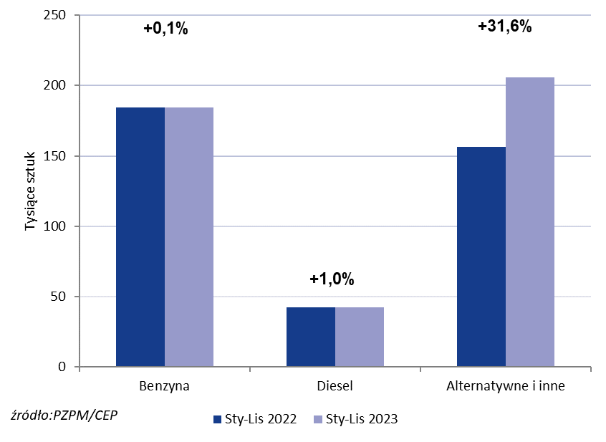
PZPM* |  |  |  |  |  |  | 2023-12-05
 |  |  |  |  |  |  | in thou. units
 | First Registrations of NEW Passenger Cars by Fuel Type

 | Fuel Type | Jan-Nov 2022 |  | Jan-Nov 2023 |  | Change % y/y | Share Change y/y
 |  | tous. pcs. | share % | tous. pcs. | share %
 | Pertrol | 184,4 | 48.2% | 184,5 | 42.6% | +0.1% | -5,5 pp
 | Diesel | 42,1 | 11.0% | 42,5 | 9.8% | +1.0% | -1,2 pp
 | Alternative/other | 156,4 | 40.8% | 205,9 | 47.6% | +31.6% | +6,7 pp
 | incl:
 | BEV | 10,1 | 2.6% | 15,4 | 3.6% | +52.5% | +0,9 pp
 | PHEV | 9,5 | 2.5% | 11,7 | 2.7% | +23.2% | +0,2 pp
 | FCEV | 0.041 | 0.0% | 0.081 | 0.0% | +97.6% | +0,0 pp
 | HEV | 59,2 | 15.5% | 84,4 | 19.5% | +42.6% | +4,0 pp
 | MHEV | 66,5 | 17.4% | 83,2 | 19.2% | +25.1% | +1,8 pp
 | LPG | 11,1 | 2.9% | 11,2 | 2.6% | +0.9% | -0,3 pp
 | CNG/LNG | 0 | 0.0% | 0 | 0.0% |  | +0,0 pp
 | other / n.a.. | 0 | 0.0% | 0 | 0.0% |  | +0,0 pp
 | * Source: PZPM on the basis of CEP (Central Register of Vehicles)

